Đêm tháng 09
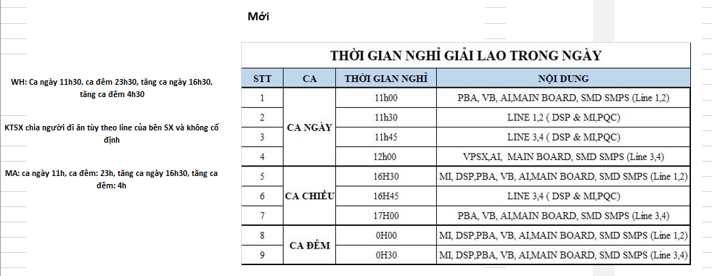
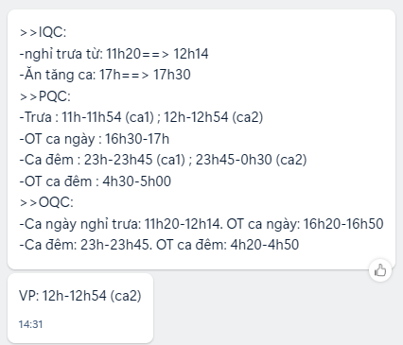
 | BÁO CƠM ĐÊM - SÁNG HANSOL THÁNG 09/2026
ĐÊM | DATE | 26 | 27 | 28 | 29 | 30 | 31 | 1 | 2 | 3 | 4 | 5 | 6 | 7 | 8 | 9 | 10 | 11 | 12 | 13 | 14 | 15 | 16 | 17 | 18 | 19 | 20 | 21 | 22 | 23 | 24 | 25 | TOTAL | NOTE
 | GA | 3 | 2 | 2 | 2 | 2 |  |  |  | 2 | 2 |  |  | 2 | 2 | 2 | 2 | 2 |  |  | 2 | 2 | 2 | 2 | 2
 | HR
 | ACC
 | EX
 | IT | 1 |  |  | 1 | 1 | 1 |  |  |  |  |  |  | 1 |  |  |  |  | 1 | 1 |  |  |  |  |  | 14
 | HSE | 4 | 4 | 4 | 4 | 3 | 1 | 1 | 1 | 4 | 4 | 3 | 4 | 4 | 4 | 4 | 4 | 4 | 4 | 3 | 3 | 4 | 4 | 4 | 4
 | QC |  | 33 | 32 | 29 | 11 |  |  |  | 32 | 32 | 31 | 8 | 32 | 32 | 33 | 32 | 32 | 30 | 10 | 12 | 34 | 34 | 32
 | MA | 29 | 29 | 30 | 28 | 28 |  |  |  | 44 | 44 | 39 | 20 | 38 | 40 | 41 | 41 | 41 | 36 | 16 | 17 | 35 | 38 | 38 | 38
 | WH | 12 | 12 | 12 | 12 |  |  |  |  | 12 | 12 | 13 |  | 12 | 12 | 12 | 12 | 12 | 12 | 3 | 3 | 12 | 12 | 12 | 12
 | 3IN1 |  | 400 | 435 | 435 | 125 |  |  |  | 440 | 390 | 390 | 40 | 410 | 400 | 420 | 420 | 400 | 420 | 35 | 30 | 430 | 410 | 410
 | VPSX
 | VB |  | 60 | 60 | 60 | 60 |  |  |  | 55 | 50 | 50 | 50 | 50 | 60 | 60 | 60 | 55 | 60 | 60 | 60 | 60 | 60 | 55
 | KTSP | 11 | 11 | 11 | 11 | 5 |  |  |  | 11 | 11 | 10 | 10 | 11 | 11 | 11 | 11 | 11 | 10 | 10 | 9 | 9 | 11 | 11 | 11
 | KTSX |  | 14 | 14 | 14 | 14 |  |  |  | 13 | 13 | 13 |  | 15 | 15 | 13 | 13 | 13 | 13 | 13 |  | 13 | 14 | 14
 | DRI
 | SEC | 8 | 8 | 8 | 8 | 8 |  |  |  | 8 | 8 | 8 | 8 |  | 8 | 8 | 8 | 8 | 8 | 8 | 8 | 8 | 8 | 8 | 8
 | TOTAL
 |  | 25 | 26 | 27 | 28 | 29 | 30 | 31 | 1 | 2 | 3 | 4 | 5 | 6 | 7 | 8 | 9 | 10 | 11 | 12 | 13 | 14 | 15 | 16 | 17 | 18 | 19 | 20 | 21 | 22 | 23 | 24
 | GA |  | 1 | 2 | 1 | 1 | 1 |  |  |  |  | 1 | 1 |  |  | 1 | 1 | 1 | 1 | 1 |  |  |  | 1 | 1 | 1 | 1
SÁNG | HR
 | ACC
 | EX
 | IT |  | 1 |  | 1 | 1 | 1 | 1 |  |  |  | 1 | 1 | 1 | 1 | 1
 | HSE |  | 4 | 4 | 4 | 4 | 4 | 3 | 1 | 1 | 1 | 4 | 4 | 3 | 4 | 4 | 4 | 4 | 4 | 4 | 4 | 3 | 3 | 4 | 4 | 4 | 4
 | QC |  | 31 |  | 31 | 31 | 29 | 11 |  |  |  | 31 | 31 | 31 | 8 | 31 | 30 | 30 | 31 | 31 | 29 | 10 | 10 | 30 | 30 | 30
 | MA |  | 10 | 10 | 10 | 10 | 10 | 10 |  |  |  | 15 | 15 | 15 | 5 | 10 | 10 | 12 | 12 | 12 | 15 | 5 | 8 | 12 | 10 | 10 | 10
 | WH |  | 12 | 12 | 12 | 12 | 12 |  |  |  |  | 12 | 12 |  |  | 12 | 12 | 12 | 12 | 12 |  |  | 3 | 12 | 12 | 12 | 12
 | 3IN1 |  | 460 |  | 400 | 435 | 435 | 125 |  |  |  | 440 | 390 | 390 | 40 | 410 | 400 | 420 | 420 | 400 | 420 | 35 | 30 | 430 | 410 | 410
 | VPSX |  |  | 11
 | VB |  | 55 |  | 60 | 60 | 60 | 60 |  |  |  | 55 | 50 | 50 | 50 | 50 | 60 | 60 | 60 | 55 | 60 | 60 | 60 | 60 | 60 | 55
 | KTSP |  | 11 |  | 11 | 11 | 11 | 5 |  |  |  | 11 | 11 | 10 | 10 | 11 | 11 | 11 | 11 | 11 | 10 | 10 | 9 | 9 | 11 | 11 | 11
 | KTSX |  | 11 |  | 14 | 14 | 14 | 14 |  |  |  | 13 | 13 | 13 |  | 15 | 15 | 13 | 13 | 13 | 13 | 13 |  | 13 | 14 | 14
 | DRI
 | SEC
 | TOTAL

